车辆
雷车 | 应答策略 |  | 1、停在对方车前方8格 2、停在自己地雷上（新增应答） | 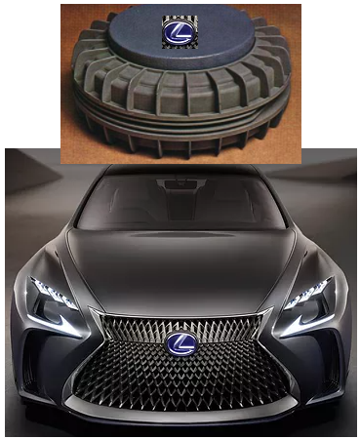 1、SUV 2、车身上有个巨大的雷，雷上标记L，仿雷克萨斯标志 3、雷车放置的地雷有独特的形象，区别于其他地雷
 | BIG | 地雷磁石 | 对目标车辆释放一颗地雷磁石造成200伤害，之后路面上所有地雷被磁石所吸引飞向目标，每颗地雷造成地雷本身的伤害 | 1、雷车的雷仍向他车车顶，同时自身车顶的雷消失 2、技能表现完成后，自身车顶雷刷新出现
 | 车头 | 勇者的游戏I | 停留在自己释放的地雷位置时将地雷抛向目标，额外附加50伤害
 |  | 勇者的游戏II | 停留在自己释放的地雷位置时将地雷抛向目标，额外附加100伤害
 |  | 勇者的游戏III | 停留在自己释放的地雷位置时将地雷抛向目标，额外附加150伤害
 | 车身 | 地雷强化I | 地雷伤害提升50
 |  | 地雷强化II | 地雷伤害提升100
 |  | 地雷强化III | 地雷伤害提升150
 | 车尾 | 散装地雷I | 停留在他车前方8格内，在对方位置安装1颗地雷，地雷伤害为100
 |  | 散装地雷II | 停留在他车前方8格内，在自己位置和对方位置各将安装1颗地雷，地雷伤害为120
 |  | 散装地雷III | 停留在他车前方8格内，在自己位置和对方位置各将安装1颗地雷，地雷伤害为150
老四来事 | 应答策略 |  | 1、和目标车辆同直线，越远伤害越高 2、消耗金币提升威力 3、金币掠夺 | 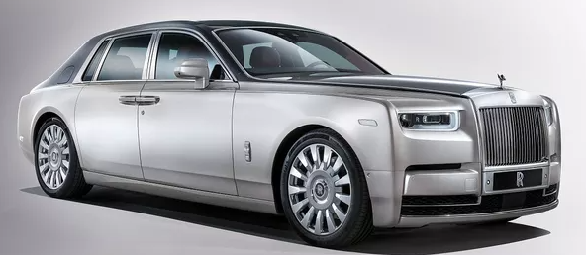 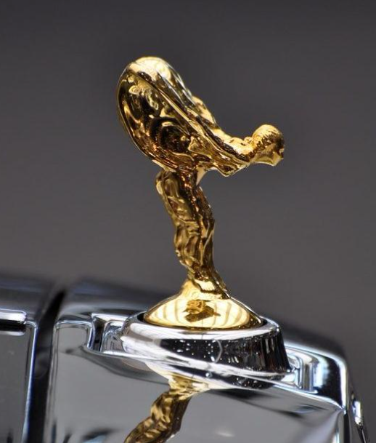 1、轿车 2、车身设计方向，凸显女神标志 3、奔跑时，小金人洒金光

 | BIG | 贵族气质 | 小金人发射蓄力激光，造成500伤害，可消耗1000金币使伤害翻倍，抉择 | 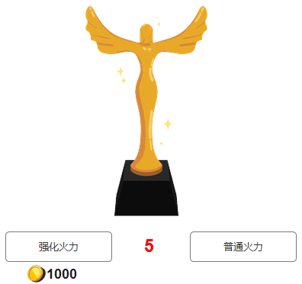 BIG触发后的选择界面，倒计时5秒结束后，默认选择普通火力
 | 车头 | 小金人射线I | 对直线前方造成50基础伤害，每多一格距离伤害提升10 | 释放技能提示，距离越长提示箭头颜色越深
 |  | 小金人射线II | 对直线前方造成50基础伤害，每多一格距离伤害提升20
 |  | 小金人射线III | 对直线前方造成50基础伤害，每多一格距离伤害提升30
 | 车身 | 老四之怒I | 敌方车辆停留在自己前方3格范围内，将敌方撞向该条路的最顶端，造成50伤害并赔偿1000金币给对方
 |  | 老四之怒II | 敌方车辆停留在自己前方3格范围内，将敌方撞向该条路的最顶端，造成100伤害并赔偿800金币给对方
 |  | 老四之怒III | 敌方车辆停留在自己前方3格范围内，将敌方撞向该条路的最顶端，造成150伤害并赔偿600金币给对方
 | 车尾 | 品牌价值I | 敌方车辆停留在自己后方1格时发生追尾，获得敌方1000金额的赔偿费
 |  | 品牌价值II | 敌方车辆停留在自己后方1格时发生追尾，获得敌方1500金额的赔偿费
 |  | 品牌价值III | 敌方车辆停留在自己后方1格时发生追尾，获得敌方2000金额的赔偿费
汗马儿 | 应答策略 |  | 1、小油门 2、停在对方车后方8格 | 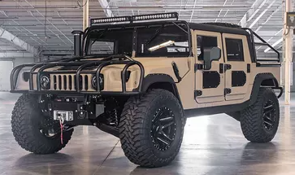 1、越野SUV 2、前脸的保险杠放大，夸张化处理，凸显车头大
 | BIG | 暴力车队 | 呼叫4辆汗马儿兄弟撞击目标，每辆次撞击造成150伤。如是用小油门触发的暴力车队，那么自己会额外释放一次强行追尾 | 1、召唤的4辆车模拟自己车辆行驶并撞击目标尾部 2、撞击目标后，在对方车辆后一格消失
 | 车头 | 强行追尾I | 对前方8格范围内目标造成100伤害，之后停留在对方后一格 | 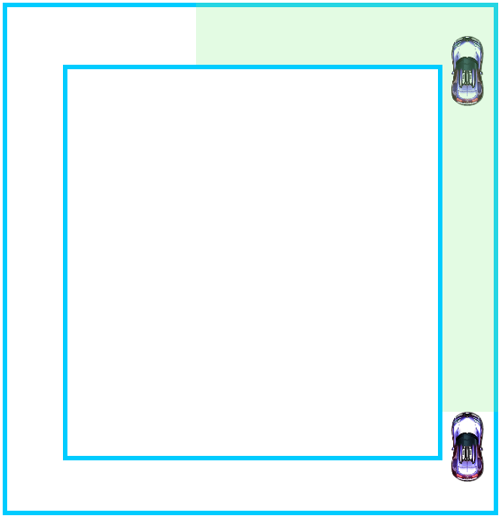
 |  | 强行追尾II | 对前方8格范围内目标造成150伤害，之后停留在对方后一格
 |  | 强行追尾III | 对前方8格范围内目标造成200伤害，之后停留在对方后一格
 | 车身 | 油老虎I | 使用小油门后，本轮下次攻击目标时额外附加50点伤害
 |  | 油老虎II | 使用小油门后，本轮下次攻击目标时额外附加100点伤害
 |  | 油老虎III | 使用小油门后，本轮下次攻击目标时额外附加150点伤害
 | 车尾 | 积极保养I | 每次强行追尾后恢复50生命
 |  | 积极保养II | 每次强行追尾后恢复60生命
 |  | 积极保养III | 每次强行追尾后恢复70生命
發了力 | 应答策略 |  | 1、提升速度 | 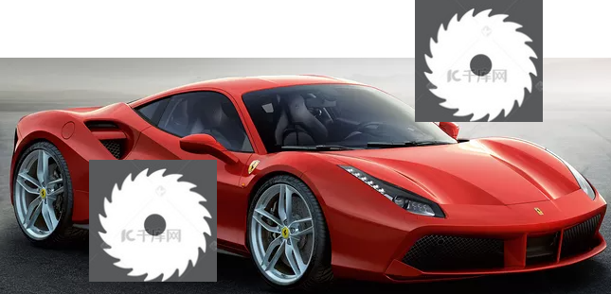 1、轿车，红色超跑 2、特点为车前法拉利黄标、侧身电锯
 | BIG | 神马传说 | 轰油门挑衅，但一不小心又冲刺了5圈 | 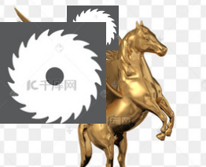 1、法拉利的马特效 2、马的翅膀为齿轮
 | 车头 | 电锯强化I | 神马电锯的伤害增加10
 |  | 电锯强化II | 神马电锯的伤害增加30
 |  | 电锯强化III | 神马电锯的伤害增加50
 | 车身 | 神马电锯I | 每次路过对方车辆时有30%概率对其造成50伤害
 |  | 神马电锯II | 每次路过对方车辆时有30%概率对其造成60伤害
 |  | 神马电锯III | 每次路过对方车辆时有30%概率对其造成70伤害
 | 车尾 | 轰油门I | 速度+2
 |  | 轰油门II | 速度+3
 |  | 轰油门III | 速度+4
挖掘机 | 应答策略 |  | 1、小油门 2、停在对方车后方3格 3、停在对方车后方6~8格 | 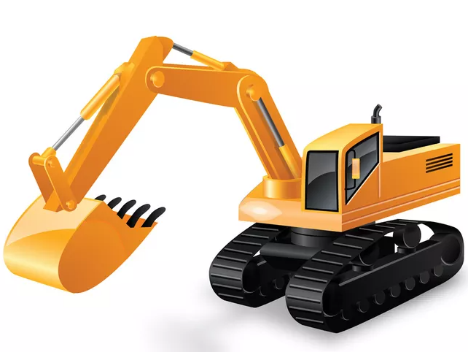
 | BIG | 挖掘神技 | 奋力的将巨型挖掘手臂插入地底，将挖出的3~6颗巨石跑向目标上空，每颗巨石砸中目标后造成100伤害。
 | 车头 | 常规操作I | 停车后，使用巨型挖掘手臂攻击前方3格范围内的目标，对其造成100伤害
 |  | 常规操作II | 停车后，使用巨型挖掘手臂攻击前方3格范围内的目标，对其造成200伤害
 |  | 常规操作III | 停车后，使用巨型挖掘手臂攻击前方3格范围内的目标，对其造成300伤害
 | 车身 | 蓝翔毕业I | 停车后，挖掘一块巨石砸向前方6~8格范围内的目标，对其造成50伤害
 |  | 蓝翔毕业II | 停车后，挖掘一块巨石砸向前方6~8格范围内的目标，对其造成100伤害
 |  | 蓝翔毕业III | 停车后，挖掘一块巨石砸向前方6~8格范围内的目标，对其造成150伤害
 | 车尾 | 挖掘大师I | 每次使用小油门后给挖掘机充能，获得攻击+2的提升
 |  | 挖掘大师II | 每次使用小油门后给挖掘机充能，获得攻击+4的提升
 |  | 挖掘大师III | 每次使用小油门后给挖掘机充能，获得攻击+8的提升
崩坏坦克 | 应答策略 |  | 1、迅速击败对手 2、停在对手前三格或者后三格或重合 3、增加自己攻击力或增加自己移速 | 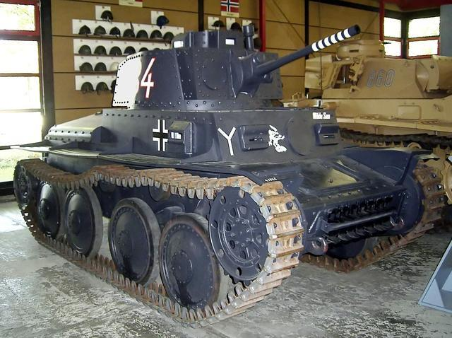
 | BIG | 最后一击 | 消耗自身25%目前生命值，如果对手车辆生命值低于25%直接秒杀，否则造成400伤害。被动：每回合-15攻击力，每回合-50生命值。最低攻击力-150，最低生命值100
 | 车头 | 崩坏炮台1 | 停车后，轰击前三格和后三格范围内的目标，对其造成400+攻击力*0.8伤害。
 |  | 崩坏炮台2 | 停车后，轰击前三格和后三格范围内的目标，对其造成420+攻击力*0.8伤害。
 |  | 崩坏炮台3 | 停车后，轰击前三格和后三格范围内的目标，对其造成440+攻击力*0.8伤害。
 |  | 崩坏炮台4 | 停车后，轰击前三格和后三格范围内的目标，对其造成460+攻击力*0.8伤害。
 |  | 崩坏炮台5 | 停车后，轰击前三格和后三格范围内的目标，对其造成480+攻击力*0.8伤害。
 |  | 崩坏炮台6 | 停车后，轰击前三格和后三格范围内的目标，对其造成500+攻击力*0.8伤害。
 | 车身 | 疯狂之举1 | 停车后，如果与对手位置重合，自爆攻击对手，对其造成600生命值伤害，自身损失600生命值，生命值不会低于100
 |  | 疯狂之举2 | 停车后，如果与对手位置重合，自爆攻击对手，对其造成620生命值伤害，自身损失600生命值，生命值不会低于100
 |  | 疯狂之举3 | 停车后，如果与对手位置重合，自爆攻击对手，对其造成640生命值伤害，自身损失600生命值，生命值不会低于100
 |  | 疯狂之举4 | 停车后，如果与对手位置重合，自爆攻击对手，对其造成660生命值伤害，自身损失600生命值，生命值不会低于100
 |  | 疯狂之举5 | 停车后，如果与对手位置重合，自爆攻击对手，对其造成680生命值伤害，自身损失600生命值，生命值不会低于100
 |  | 疯狂之举6 | 停车后，如果与对手位置重合，自爆攻击对手，对其造成700生命值伤害，自身损失600生命值，生命值不会低于100
 | 车尾 | 亡命之计1 | 停车后，以损坏发动机为代价，再踩一次油门，并且每次路过对手造成150+攻击力*0.2伤害。使用后速度永久-2.最低为2
 |  | 亡命之计2 | 停车后，以损坏发动机为代价，再踩一次油门，并且每次路过对手造成160+攻击力*0.2伤害。使用后速度永久-2.最低为2
 |  | 亡命之计3 | 停车后，以损坏发动机为代价，再踩一次油门，并且每次路过对手造成170+攻击力*0.2伤害。使用后速度永久-2.最低为2
 |  | 亡命之计4 | 停车后，以损坏发动机为代价，再踩一次油门，并且每次路过对手造成180+攻击力*0.2伤害。使用后速度永久-2.最低为2
 |  | 亡命之计5 | 停车后，以损坏发动机为代价，再踩一次油门，并且每次路过对手造成190+攻击力*0.2伤害。使用后速度永久-2.最低为2
 |  | 亡命之计6 | 停车后，以损坏发动机为代价，再踩一次油门，并且每次路过对手造成200+攻击力*0.2伤害。使用后速度永久-2.最低为2
保时婕GT（粉色） | 应答策略 |  | 1、增加移速 2、停在对手后两格 3、让对手破产 | 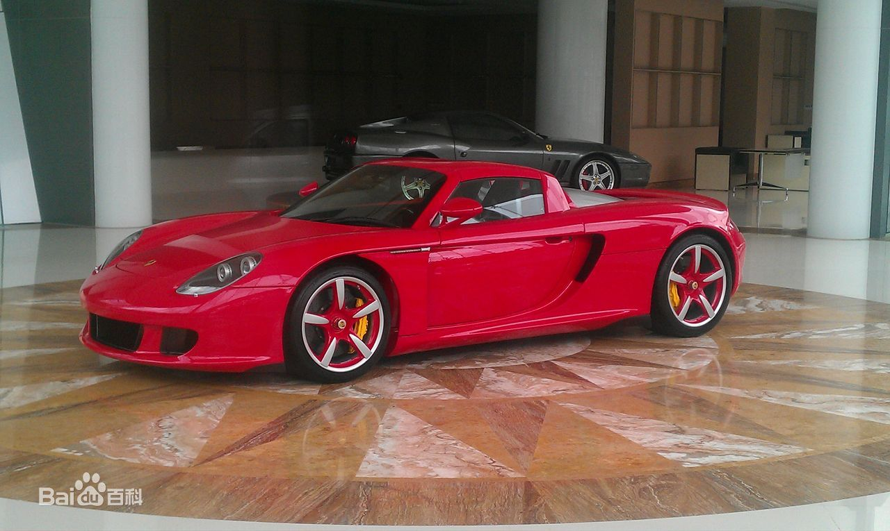
 | BIG | 热力追踪 | 再踩一次大油门，停止后不会触发地图技能。停车后圈数每多对手一点获取对手差额*50金币
 | 车头 | 风驰电掣1 | 起步时，如果仅剩最后20圈，本回合速度+2，冲刺时触发且无视所有路障，抉择消耗3000金币让本回合速度+4
 |  | 风驰电掣2 | 起步时，如果仅剩最后20圈，本回合速度+2，冲刺时触发且无视所有路障，抉择消耗2900金币让本回合速度+4
 |  | 风驰电掣3 | 起步时，如果仅剩最后20圈，本回合速度+2，冲刺时触发且无视所有路障，抉择消耗2800金币让本回合速度+4
 |  | 风驰电掣4 | 起步时，如果仅剩最后20圈，本回合速度+2，冲刺时触发且无视所有路障，抉择消耗2700金币让本回合速度+4
 |  | 风驰电掣5 | 起步时，如果仅剩最后20圈，本回合速度+2，冲刺时触发且无视所有路障，抉择消耗2600金币让本回合速度+4
 |  | 风驰电掣6 | 起步时，如果仅剩最后20圈，本回合速度+2，冲刺时触发且无视所有路障，抉择消耗2500金币让本回合速度+4
 | 车身 | 楚楚动车1 | 当保时婕停在对手后1，2格时，对手会立即反方向大油门行驶，每逆行一圈被罚款50金币，停止后不会触发地图技能
 |  | 楚楚动车2 | 当保时婕停在对手后1，2格时，对手会立即反方向大油门行驶，每逆行一圈被罚款52金币，停止后不会触发地图技能
 |  | 楚楚动车3 | 当保时婕停在对手后1，2格时，对手会立即反方向大油门行驶，每逆行一圈被罚款54金币，停止后不会触发地图技能
 |  | 楚楚动车4 | 当保时婕停在对手后1，2格时，对手会立即反方向大油门行驶，每逆行一圈被罚款56金币，停止后不会触发地图技能
 |  | 楚楚动车5 | 当保时婕停在对手后1，2格时，对手会立即反方向大油门行驶，每逆行一圈被罚款58金币，停止后不会触发地图技能
 |  | 楚楚动车6 | 当保时婕停在对手后1，2格时，对手会立即反方向大油门行驶，每逆行一圈被罚款60金币，停止后不会触发地图技能
 | 车尾 | 扰流板1 | 回合结束时如果速度为奇数，则速度+1，且回复50+速度*1生命值
 |  | 扰流板2 | 回合结束时如果速度为奇数，则速度+1，且回复52+速度*1生命值
 |  | 扰流板3 | 回合结束时如果速度为奇数，则速度+1，且回复54+速度*1生命值
 |  | 扰流板4 | 回合结束时如果速度为奇数，则速度+1，且回复56+速度*1生命值
 |  | 扰流板5 | 回合结束时如果速度为奇数，则速度+1，且回复58+速度*1生命值
 |  | 扰流板6 | 回合结束时如果速度为奇数，则速度+1，且回复60+速度*1生命值
大脑斧 | 应答策略 |  | 1、小油门 2、保持对手在射程内 | 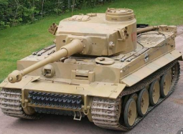
 | BIG | 火力全开 | 随机开炮2~4次高爆弹，每发造成50+攻击力*1伤害 | 高爆弹炮口火焰更大，炮弹ui区别于普通炮弹，爆炸特效更炫
 | 车头 | 88mm重炮I | 停车后，主炮轰击目标，对其造成20+攻击力*1
 |  | 88mm重炮II | 停车后，主炮轰击目标，对其造成30+攻击力*1
 |  | 88mm重炮III | 停车后，主炮轰击目标，对其造成40+攻击力*1
 | 车身 | 复合装甲I | 路过敌方路障时有30%概率将其清除
 |  | 复合装甲II | 路过敌方路障时有60%概率将其清除
 |  | 复合装甲III | 路过敌方路障时有100%概率将其清除
 | 车尾 | 野战工具箱I | 轮到玩家回合时增加5攻击力
 |  | 野战工具箱II | 轮到玩家回合时增加7攻击力
 |  | 野战工具箱III | 轮到玩家回合时增加9攻击力
云梯车 | 应答策略 |  | 1、小油门 2、车后直线攻击
 | BIG | 超级云梯 | 发射3~6架云梯砸向对方，每架云梯对目标造成200伤害
 | 车头

 | 车身 | 超长云梯I | 停车后，使用可以伸出的云梯对前方直线上的目标进行攻击，对其造成100伤害
 |  | 超长云梯II | 停车后，使用可以伸出的云梯对前方直线上的目标进行攻击，对其造成150伤害
 |  | 超长云梯III | 停车后，使用可以伸出的云梯对前方直线上的目标进行攻击，对其造成200伤害
 | 车尾 | 云梯强化I | 在运气尾部改装弹簧，使攻击力+50
 |  | 云梯强化II | 在运气尾部改装弹簧，使攻击力+100
 |  | 云梯强化III | 在运气尾部改装弹簧，使攻击力+150
蹦蹦车 | 应答策略 |  | 1、小油门 2、不让对手速度胜利 3、停在对手后同一直线 | 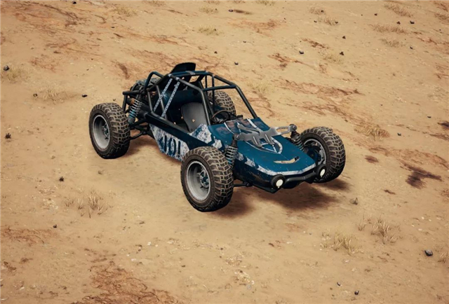
 | BIG | 绝地求饶
 | 车头 | 滴滴车
 |  | 滴滴车
 |  | 滴滴车
 | 车身 | 鬼畜螺旋 | 和对手
 |  | 鬼畜螺旋
 |  | 鬼畜螺旋
 | 车尾 | 漂移过弯 | 每次过弯获得对手50金币
 |  | 漂移过弯 | 每次过弯获得对手60金币
 |  | 漂移过弯 | 每次过弯获得对手70金币

大小油门需求
序号 | 需求类型 | 需求描述
1 | 功能 | 大小油门制作，需要美术支持： 1、指针默认左右摇摆 2、点击该按键后，停止指针摇摆，转速表动画移动至指针停留位置，之后整个按钮闪一次光 3、跟进指针停留位置判断大小油门，以转速表中间为分界线，左边3格为小油门，右边3格为大油门 | 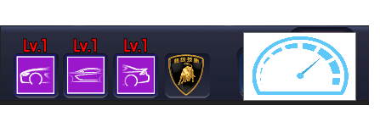
2 | UI | 仪表盘图标 仪表共内有6格，依次从做到右，从小到大排序 6格为空 | 
3 | UI | 指针
4 | 特效 | 6个格子填充特效，6个格子特效颜色从左到右由浅黄变深红

